4.Calculator
[실습] 구조기반 테스트 케이스 작성
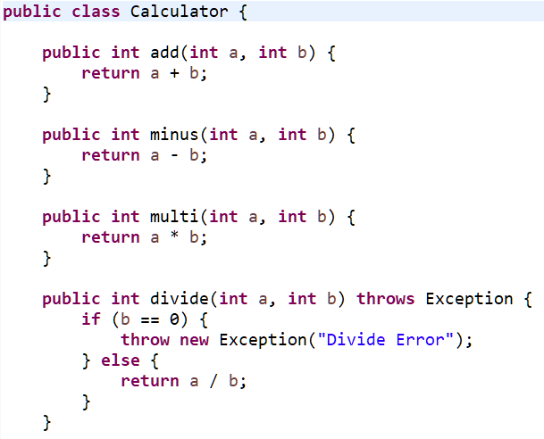
ID | 테스트 케이스 |  |  |  |  | 테스트 결과
 | Coverage | 관련 Function | 입력값 |  | 기대결과
 |  |  | a | b | return | 실제결과 | 수행결과 | 테스터 | 수행일 | 결함ID
TC-0001
TC-0002
TC-0003
TC-0004
TC-0005
TC-0006
TC-0007
TC-0008
TC-0009
TC-0010
TC-0011
TC-0012
TC-0013
TC-0014
TC-0015
TC-0016
TC-0017
TC-0018
TC-0019
TC-0020
TC-0021
TC-0022
TC-0023
TC-0024
TC-0025
TC-0026
TC-0027
TC-0028

5.Calculate
[실습] 구조기반 테스트 케이스 작성

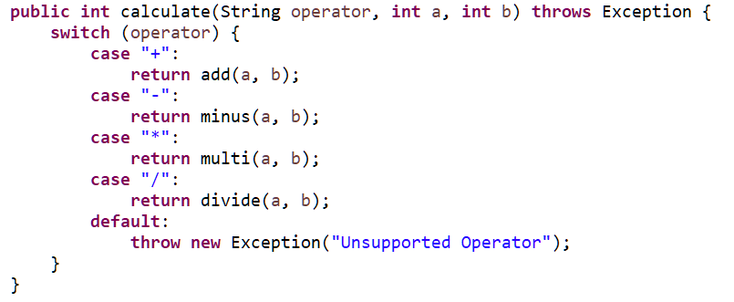
ID | 테스트 케이스 |  |  |  |  |  | 테스트 결과
 | Coverage | 관련 Function | 입력값 |  |  | 기대결과
 |  |  | operator | a | b | return | 실제결과 | 수행결과 | 테스터 | 수행일 | 결함ID
TC-0001
TC-0002
TC-0003
TC-0004
TC-0005
TC-0006
TC-0007
TC-0008
TC-0009
TC-0010
TC-0011
TC-0012
TC-0013
TC-0014
TC-0015
TC-0016
TC-0017
TC-0018
TC-0019
TC-0020
TC-0021
TC-0022
TC-0023
TC-0024
TC-0025
TC-0026
TC-0027
TC-0028

